案例
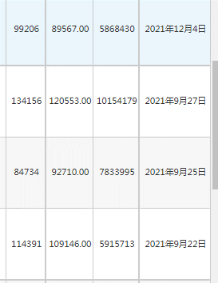

 |  |  |  |  |  |  |  |  |  |  | A

 |  |  |  |  |  |  |  |  |  |  | B

 |  |  |  |  |  |  |  |  |  |  | C

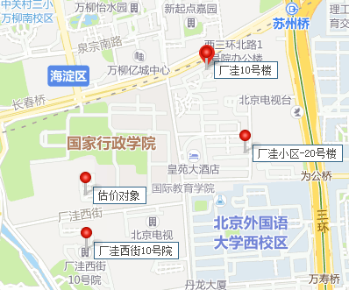

C
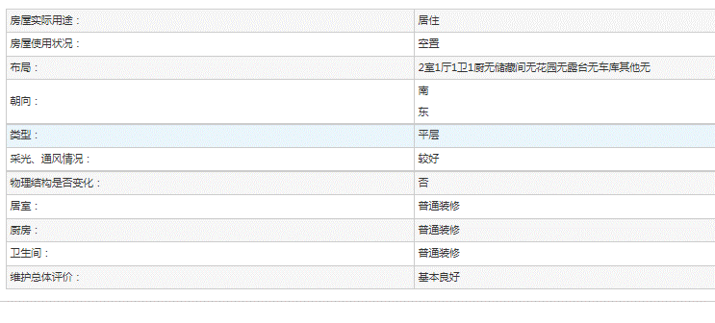

B
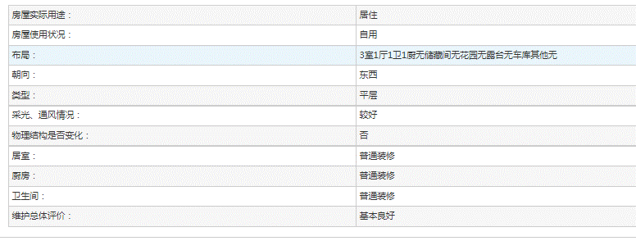

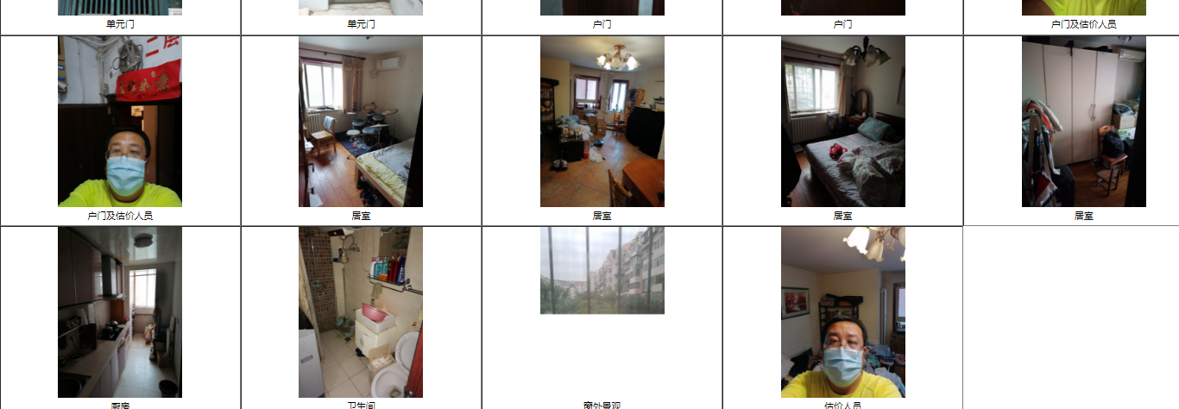

A
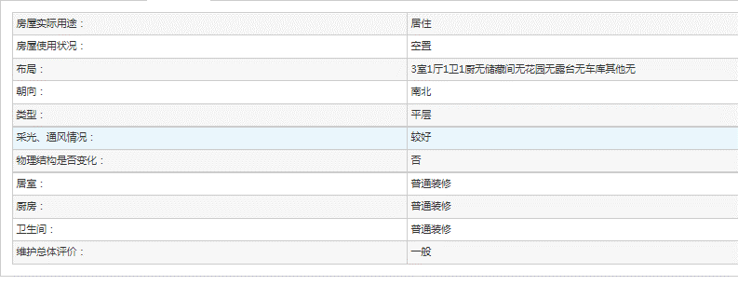

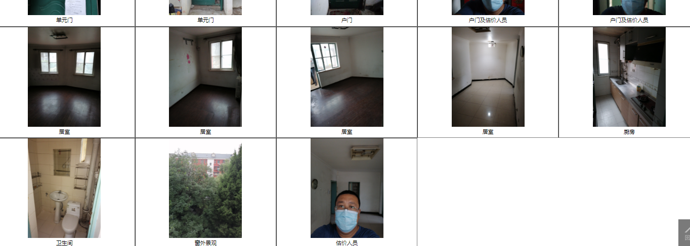

小区 | 2021-11-01 08:00:43 | 2021-10-01 08:00:43 | 2021-09-01 08:00:43 | 2021-08-01 08:00:43 | 2021-05-01 08:00:43 | 2021-04-01 08:00:43 | 2021-03-01 08:00:43 | 2021-02-01 08:00:43 | 2021-01-01 08:00:43
 | 平米租金(元/㎡*月) | 平米租金(元/㎡*月) | 平米租金(元/㎡*月) | 平米租金(元/㎡*月) | 平米租金(元/㎡*月) | 平米租金(元/㎡*月) | 平米租金(元/㎡*月) | 平米租金(元/㎡*月) | 平米租金(元/㎡*月)
厂洼街1号院<万柳<海淀区 | 137.33 | -- | -- | -- | 117.49 | 130.76 | 112.66 | 102.12 | 94.15 | 115.75166667
厂洼小区<万柳<海淀区 | 133.63 | 132.54 | 123.8 | 126.85 | -- | 125.77 | 110.79 | -- | 101.68 | 122.15142857

 |  |  |  |  |  |  |  |  |  | 119

